Sheet1
 | The engineer or designer fills in the information parameter
 |  | and submits it to Haojiu Design Engineer
Phone：0512-58740599
Fast response to orders●CNC intelligent production●Strict quality control

 | Wave Spring
Buyer Information |  | Supplier Information
Company:_________________________ |  | Company:___________________________
Email:___________________________ |  | Email:_____________________________
Contact：________________________ |  | Contact：__________________________
Tel:_____________________________ |  | Tel:_______________________________
Add.：___________________________ |  | Add.：_____________________________

 | Product Quotation
1.Item：________Model：________Quantity：________Unit Price Without VAT：_________
2.Item：________Model：________Quantity：________Unit Price Without VAT：_________

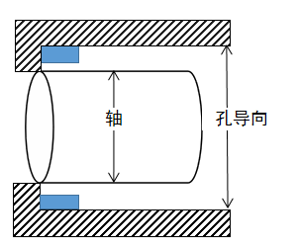
 | Technical Requirement
Measurement unit（ ）mm( )inch
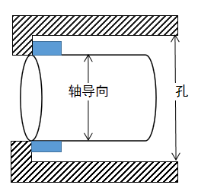
Hole Diameter_______Outside Diameter________

Shaft Diameter______Inside Diameter_________
The shaft diameter is guided, and the inner diameter of the
spring matches the shaft center and is far away from the hole wall.
Aperture guide, the outer diameter of the spring matches the hole wall, and is far from the axis.

 | Load Stroke
Group A:Work Height1：_________ Load1：_________Work Height2：_________Load2：________
Free Height：__________Waves:__________Wire Thickness:__________ Width:__________
Turns：_________Rotation Direction：_________Other:_________

Group C:Free Height:_______Min:_______Max:_______Waves:_______Wire Thickness:_________
Width:_______Turns：_______Rotation Direction：_______Other:_______

Material | Finish Treatment |  | Fatigue Life
17-7PH stainless steel | Ultrasonic cleaning |  | Static use
Ambient temperature___ C°
Corrosive medium______

波簧
张家港市浩久机械有限公司
地址：江苏省张家港市锦丰镇长顺创谷15栋
Email:info@tidewinner.com Tel:+86 (0}512 58740599 Fax: +86 (0}512 58730569

波簧报价单
买方:
地址：
邮箱： |  |  |  |  |  | 联系电话:
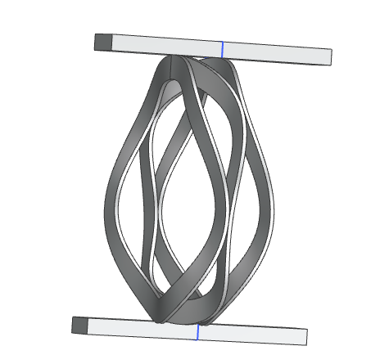
技术要求
孔
导
向
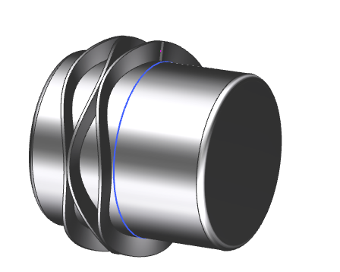
孔径______外径________
轴
导
向
轴径______内径_________
轴径导向，弹簧内径与轴中心相匹配，远离孔壁。
孔径导向，弹簧外径与孔壁匹配，且远离轴线。

项目名称 | 内径 | 外径 | 厚度 | 宽度 | 自由高度 | 工作高度 | 波数 | 圈数 | 弹力 | 材质选择 | 数量 | 单价不含税
 | mm | mm | mm | mm | mm | mm |  |  | N/mm |  | Pcs | RMB
 |  |  |  |  |  |  |  |  |  | _________
 |  |  |  |  |  |  |  |  |  | _________
 |  |  |  |  |  |  |  |  |  | _________

环境温度___ C° |  |  | 旋向 |  |  | 表面处理 |  |  |  | 疲劳寿命
腐蚀媒介______ |  |  | _________ |  |  | _________ |  |  |  | _________

备注:

卡簧
_____
张家港市浩久机械有限公司
地址：江苏省张家港市锦丰镇长顺创谷15栋
Email:info@tidewinner.com Tel:+86 (0}512 58740599 Fax: +86 (0}512 58730569

卡簧报价单
买方:
地址：
邮箱： |  |  |  |  |  | 联系电话:
Technical Requirement
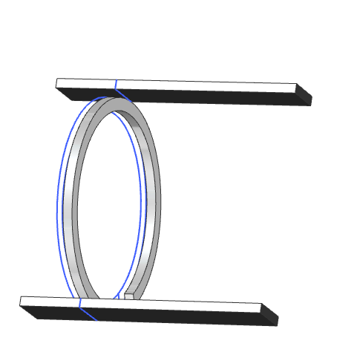
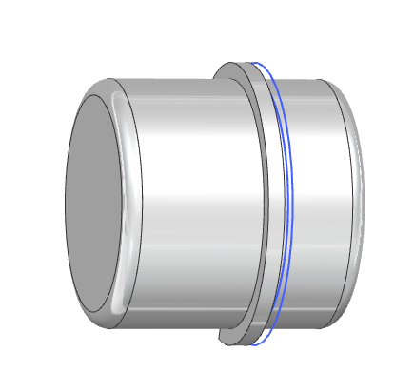
孔径_______外径________
孔
导
向
轴
导
向
内径______轴径_________
轴用外卡，孔用内卡

项目名称 | 内径 | 外径 | 厚度 | 旋向 | 开口 | 圈数 | 弯口 | 材料 | Quan. | Unit Price Without VAT
 | mm | mm | mm | mm | mm |  |  |  | Pcs | USD
 |  |  |  |  |  |  |  | _________
 |  |  |  |  |  |  |  | _________
 |  |  |  |  |  |  |  | _________

环境温度___ C° |  |  | 旋向 |  |  | Finish Treatment |  | Fatigue Life
腐蚀媒介______ |  |  | _________ |  |  | _________ |  | _________

Remnark:

